Титульник
Общероссийская общественная организация "Национальная федерация бадминтона России"
Региональная общественная организация "Федерация бадминтона Забайкалья"

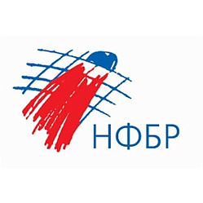
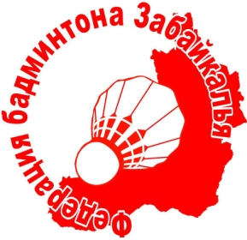

ОТЧЁТ
Главной судейской коллегии
о проведении

соревнований по среди мальчиков и девочек до 11 лет
бадминтону «Памяти основателя ФБЗ, кавалера ордена Мужества, А.А. Буторина»
0240002611Я
0240012611Я
0240022611Я
0240032611Я

23-27 июля 2026 года
Забайкальский край, г. Чита

